PtS
Calculadora del "Tiempo medio de Supervivencia (tS)" y de la "Prolongación del Tiempo medio de Supervivencia (PtS)"

20191024-ECA Beacon 8m, CCRmet BRAFm [Enc+Bin+CTX vs Folf+Iri ó CTX], +S y SLE. Kopetz
Kopetz S, Grothey A, Yaeger R, Van Cutsem E, et al. Encorafenib, Binimetinib, and Cetuximab in BRAF V600E-Mutated Colorectal Cancer. N Engl J Med. 2019 Oct 24;381(17):1632-1643.
Suervivencia global | Área Bajo la Curva (ABC) por píxeles |  |  |  | Supervivencia | meses
1 | 6896 |  |  |  | 100.0% | 8
2 | 5638 |  |  |  |  | El área de referencia representa | 8 | meses
3 | 4536
 |  |  | Área Bajo la Curva (ABC) por píxeles | Tiempo medio de Supervivencia (tS) |  |  | Tiempo medio que permenecen sin supervivencia
 |  | Área de referencia | 6896 | 8.0 | meses |  | 0.00 | meses
 |  | Terapia Triple: Cetuximab + Encorafenib + Binimetinib, n= 224 | 5638 | 6.5 | meses |  | 1.46 | meses
 |  | Control: Cetuximab + Irinotecan o FOLFIRI, n= 221 | 4536 | 5.3 | meses |  | 2.74 | meses

 |  |  |  | Diferencia | 1.28 | meses | en | 8 | meses
 |  |  |  |  | 38.91 | días | en | 8 | meses

Tabla t-1.1 Triple vs Control: Cálculo del "Tiempo medio de Supervivencia"(tS) por las áreas bajo las curvas |  |  |  |  |  | MEDIANAS DE SUPERVIVENCIA GLOBAL
 | Terapia Triple: Cetuximab + Encorafenib + Binimetinib, n= 224 | Control: Cetuximab + Irinotecan o FOLFIRI, n= 221 |  |  |  | Terapia Triple: Cetuximab + Encorafenib + Binimetinib, n= 224 | Control: Cetuximab + Irinotecan o FOLFIRI, n= 221
En un área de: | Media tS, | Media tS; | Dif Medias = PtS, | Dif Medias = PtSLEv, |  | Mediana de S | Mediana de S | Prolongación de la Mediana S
8 meses | meses | meses | meses | días |  | meses | meses | meses

Suervivencia global | 6.5 | 5.3 | 1.3 | 38.9 |  | 9.0 | 5.4 | 3.6

Abreviaturas: tS: tiempo medio de supervivencia; PtS: prolongación del tiempo medio de supervivencia.
 |  |  |  |  |  |  | meses |  | días
 |  |  |  |  |  | Resto de t sin éxito | 1.46 | 18.2% | 44
 |  |  |  |  |  | PtS por la intervención | 1.28 | 16.0% | 39
 |  |  |  |  |  | tS sin la intervención | 5.3 | 65.8% | 160
 |  |  |  |  |  |  | 8.00 |  | 244
Tiempo medio de supervivencia y Prolongación del tiempo medio de supervivencia

PtSLEv
Calculadora del "Tiempo de Supervivencia Libre de Evento" (tSLEv) y de la "Prolongación del Tiempo de Supervivencia Libre de Evento (PtSLEv)"

20191024-ECA Beacon 8m, CCRmet BRAFm [Enc+Bin+CTX vs Folf+Iri ó CTX], +S y SLE. Kopetz
Kopetz S, Grothey A, Yaeger R, Van Cutsem E, et al. Encorafenib, Binimetinib, and Cetuximab in BRAF V600E-Mutated Colorectal Cancer. N Engl J Med. 2019 Oct 24;381(17):1632-1643.
Supervivencia libre de enfermedad | Área Bajo la Curva (ABC) por píxeles |  |  |  | Supervivencia | meses
1 | 21804 |  |  |  | 100.0% | 8
2 | 12986 |  |  |  |  | El área de referencia representa | 8 | meses
3 | 7374
 |  |  | Área Bajo la Curva (ABC) por píxeles | Tiempo medko de Supervivencia Libre de Evento (tSLEv) |  |  | Tiempo medio que permenecen con evento
 |  | Área de referencia | 21804 | 8.0 | meses |  | 0.00 | meses
 |  | Terapia Triple: Cetuximab + Encorafenib + Binimetinib, n= 224 | 12986 | 4.8 | meses |  | 3.24 | meses
 |  | Control: Cetuximab + Irinotecan o FOLFIRI, n= 221 | 7374 | 2.7 | meses |  | 5.29 | meses

 |  |  |  | Diferencia | 2.1 | meses | en | 8 | meses
 |  |  |  |  | 62.7 | días | en | 8 | meses

Tabla t-1.2 Triple vs Control: Cálculo del "Supervivencia Libre de Enfermedad" por las áreas bajo las curvas |  |  |  |  |  | MEDIANAS DE SUPERVIVENCIA LIBRE DE ENFERMEDAD
 | Terapia Triple: Cetuximab + Encorafenib + Binimetinib, n= 224 | Control: Cetuximab + Irinotecan o FOLFIRI, n= 221 |  |  |  | Terapia Triple: Cetuximab + Encorafenib + Binimetinib, n= 224 | Control: Cetuximab + Irinotecan o FOLFIRI, n= 221
En un área de: | Media tSLEv, | Media tSLEv, | Dif Medias = PtSLEv, | Dif Medias = PtSLEv, |  | Mediana de SLEv | Mediana de SLEv | Prolongación de la Mediana SLEv
8 meses | meses | meses | meses | días |  | meses | meses | meses

Supervivencia libre de enfermedad | 4.76 | 2.71 | 2.06 | 62.7 |  | 4.3 | 1.5 | 2.8

Abreviaturas: tSLEv: tiempo de supervivencia libre de evento; PtSLEv: prolongación del tiempo de supervivencia libre de evento.
 |  |  |  |  |  |  | meses |  | días
 |  |  |  |  |  | Resto de t sin éxito | 3.2 | 40.4% | 98
 |  |  |  |  |  | PtSLEv por la intervención | 2.1 | 25.7% | 63
 |  |  |  |  |  | tSLEv sin la intervención | 2.7 | 33.8% | 82
 |  |  |  |  |  |  | 8.00 |  | 244
Prolongación del tiempo medio de Supervivencia Libre de Evento (PtSLEv)

3 t biográf
Calculadora del "Tiempo medio de Supervivencia vivido SIN evento, vivido CON evento, y de Mortalidad" desde las áreas bajo las curvas.
Abreviaturas: ABC: área bajo la curva; DES: diferencia estadísticamente significativa; tS: tiempo medio de supervivencia; tSLEv: tiempo medio de supervivencia libre de evento.

20191024-ECA Beacon 8m, CCRmet BRAFm [Enc+Bin+CTX vs Folf+Iri ó CTX], +S y SLE. Kopetz
Kopetz S, Grothey A, Yaeger R, Van Cutsem E, et al. Encorafenib, Binimetinib, and Cetuximab in BRAF V600E-Mutated Colorectal Cancer. N Engl J Med. 2019 Oct 24;381(17):1632-1643.
 |  | ABC de tSLEv por píxeles | ABC de tS por píxeles | Supervivencia | meses
 | Área de referencia | 21804 | 6896 | 100.0% | 8
 | Terapia Triple: Cetuximab + Encorafenib + Binimetinib, n= 224 | 12986 | 5638 |  | El área de referencia representa | 8 | meses
 | Control: Cetuximab + Irinotecan o FOLFIRI, n= 221 | 7374 | 4536

 |  | tSLEv | tS
 |  | meses | meses
 | Área de referencia | 8.0 | 8.0
 | Terapia Triple: Cetuximab + Encorafenib + Binimetinib, n= 224 | 4.8 | 6.5
 | Control: Cetuximab + Irinotecan o FOLFIRI, n= 221 | 2.7 | 5.3

Tres tiempos biográficos: Tiempos de Supervivencia vivido sin enfermedad, vivido con enfermedad y de Mortalidad.
Tabla ...: Diferencias en la distribución de "Tiempo medio de Supervivencia vivido SIN evento, vivido CON evento, y de Mortalidad"
 |  | Terapia Triple: Cetuximab + Encorafenib + Binimetinib, n= 224 | Control: Cetuximab + Irinotecan o FOLFIRI, n= 221
En un área de: |  | Media, | Media,
8 meses |  | meses con Terapia Triple: Cetuximab + Encorafenib + Binimetinib, n= 224 | meses con Control: Cetuximab + Irinotecan o FOLFIRI, n= 221
 | tS vivido SIN evento | 4.76 | 2.71
 | tS vivido CON Evento | 1.78 | 2.56
 | t de Mortalidad | 1.46 | 2.74
Total t analizado |  | 8.0 | 8.0

PtS x Rg1
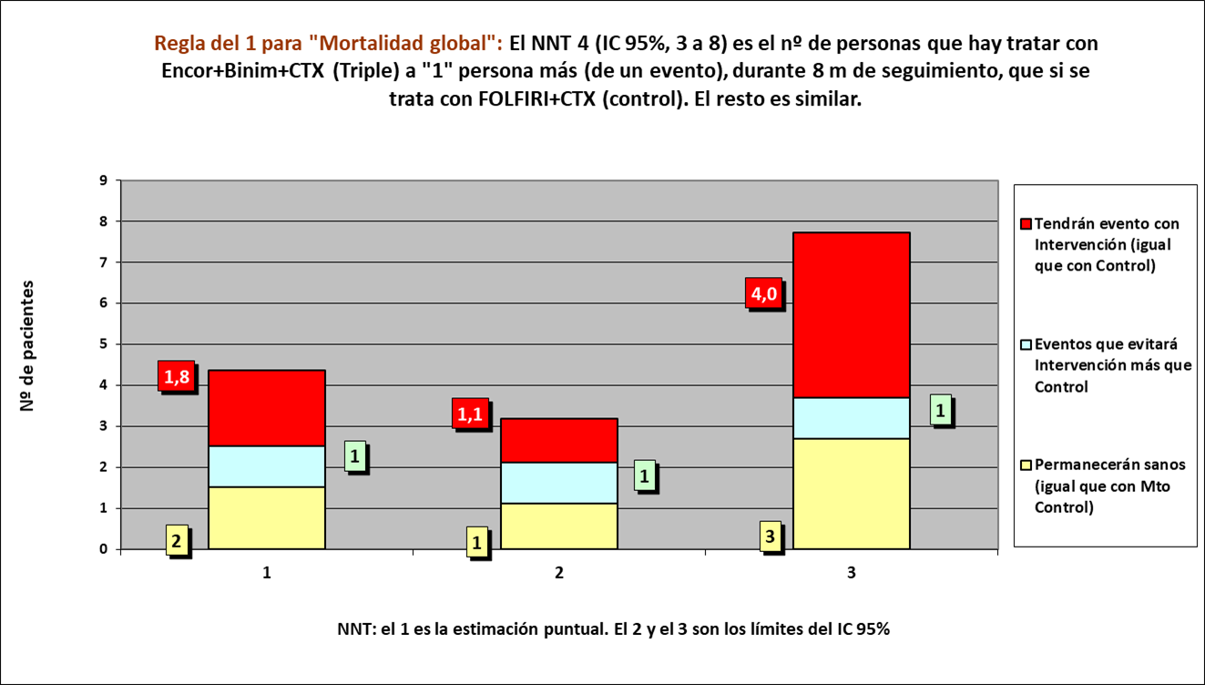
Gráfico g-1.1 Triple vs Control: Cruce de PtS x Rg 1 en Mortalidad Global.
NNT | 4.0 | 2 | 1 | 1

 | meses | meses de los 4 del grupo Interv | meses de los 4 del grupo Contr
Resto de t sin éxito | 1.46 | 6 | 11
PtS por la intervención | 1.28 | 26
tS sin la intervención | 5.26 |  | 21
 | 8.00 | 32 | 32

 |  | 16 | 8 |  | NOTA:
Distribuir cuadros verdes tras todos los supervivientes al evento |  | 10.2 | 13.0 |  | puede representarse llegando los 4 pacientes, a los 8 meses

 |  |  |  |  | Intervención |  |  |  | Control
 |  |  |  |  | Personas
 |  |  |  |  | 1 | 2 | 3 | 4 | 1 | 2 | 3 | 4
Mortalidad global |  |  | Meses | 1
Terap Triple: Cetuximab + Encorafenib + Binimetinib, n= 224 |  |  |  | 2
Control: Cetuximab + Irinotecan o FOLFIRI, n= 221 |  |  |  | 3
 |  |  |  | 4
 |  |  |  | 5
 |  |  |  | 6
 |  |  |  | 7
 |  |  |  | 8
 |  |  |  |  | 1 | 2 | 3 | 4 | 1 | 2 | 3 | 4
 |  |  |  |  | Personas
 |  |  |  |  | Intervención |  |  |  | Control

